N4.04 kancelář psychologa
 | Kancelář psychologa

Číslo položky | Položka | Specifikace | ks | JC v Kč bez DPH | JC v Kč s DPH | Celkem v Kč bez DPH | Celkem v Kč s DPH | Ilustrační obrázek | Nabízené plnění - popis
 | Pracoviště
1 | Dvoumístná sedačka | 800 x 1600 x 850 mm (V x Š x H) Sedací výška 450 mm. Dvoumístná pohovka s hranatým designem na kovových nožkách s hranatým profilem. Sedací pohovka celočalouněná v kvalitní potahové látce , odolné vůči prodření. Barva béžová. | 1 |  | 0 | 0 Kč | 0
2 | Konferenční stolek | 410 x 900 x 550 mm (V x Š x H) - tolerance ±10% Konstrukce: LTD min. 18 mm v dekoru buk, lepená konstrukce, ABS hrany. | 1 |  | 0 | 0 Kč | 0
3 | Křesla | Křeslo má dřevěný, překližkový a kovový rám, dřevěné nohy stabilní. Materiál čalounění: Sametová tkanina v barvě tmavě zelené samet (100% polyester). Křeslo musí být vybaveno silně polstrovaným sedákem a opěradlem a područkami. Výplňový materiál: molitan Celkové rozměry: 61,5 x 69 x 95,5 cm (Š x H x V) tolerance ±5% Šířka sedáku: 47,5 cm Hloubka sedáku: 46 cm Výška sedáku od země: 40,5 cm Výška područky od země: 58 cm | 2 |  | 0 | 0 Kč | 0 | 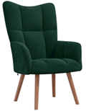
4 | Pracovní stůl | 750 x 1250 x 750 mm (V x Š x H) - tolerance ±5% Kancelářský pracovní stůl z laminodesky tloušťky 18 mm v dekoru buk. Jednotlivé díly školního stolu jsou smontovány pomocí truhlářských spojů. Tři zásuvky kontejneru, na levé straně stolu, jsou řešeny jako polovýsuvy (zásuvku lze vytáhnout po doraz do 2/3 celkové hloubky zásuvky) na kovových pojezdech. Nad zásuvkami je volně přístupný úložný prostor výšky jedné zásuvky. Zásuvky kancelářského stolu mají kovové úchytky. Součástí stolu je sokl pod zásuvkovým kontejnerem. Na zásuvkách i hranách stolu je strojně nalepena ABS tloušťky 2 mm v dekoru buk. Školní stůl s kontejnerem je vybaven zámkem FAB pro uzamknutí všech 3 zásuvek. Půdorysný rozměr stolu je 125 x 75 cm (šířka x hloubka), výška 75 cm. | 2 |  | 0 | 0 Kč | 0 | 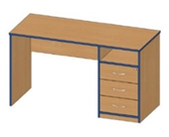
5 | Skříň vysoká, kombinovaná s policemi | Kancelářská kombinovaná skříň je složena z korpusu skříně, který je zhotoven z laminodesky tloušťky 18 mm, sololaku tloušťky 3,2 mm a dvířek v dekoru buk. Jednotlivé díly korpusu skříně jsou smontovány pomocí truhlářských spojů. Dvířka skříně jsou předsazená před korpus, tzv. naložená dvířka, vrchní deska (půda) je předsazená před korpus skříně a zakrývá ze shora dvířka. Panty pro skříň jsou používány NK, otevírané na 90° s možností seřízení dvířek všemi směry a dotahem ke korpusu. Kancelářská skříň má kovové úchytky v obloukovém tvaru. Součástí kombinované skříně je sokl výšky 60 mm, 2 poličky na podpěrkách s výškovou aretací. Na dvířkách je strojně nalepena ABS tloušťky 2 mm v barvě laminodesky, poličky jsou z přední strany olepeny ABS 2 mm a korpus je ohraněn ABS 0,5 mm. Skříň je vybavena rektifikačními šrouby (při nerovnosti podlahy). Půdorysný rozměr skříně je 80 x 42 cm (šířka x hloubka), výška 180 cm. | 1 |  | 0 | 0 Kč | 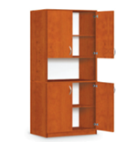 0
6 | Skříň šatní | Kancelářská šatní skříň je složena s korpusu skříně z laminodesky tloušťky 18 mm, sololaku tloušťky 3,2 mm a dvířek v dekoru buk. Korpus je osazen dvířky s kovovými úchytky obloukového tvaru. 1 polička na pevno a výsuvný věšák. Dvířka skříně jsou předsazená před korpus, tzv. naložená dvířka. Panty pro skříň jsou používány NK, otevírané na 90° s možností seřízení dvířek všemi směry a dotahem ke korpusu. Sokl výšky 60 mm. Na dvířkách i korpusu je strojně nalepena ABS tloušťky 0,5 mm v barvě laminodesky. Kancelářská skříň je vybavena rektifikačními šrouby (při nerovnosti podlahy). Půdorysný rozměr skříně je 55 x 42 cm (šířka x hloubka), výška 180 cm. | 1 |  | 0 | 0 Kč | 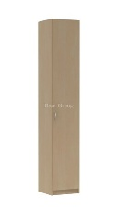 0
7 | Učitelská židle otočná na plynovém pístu čalouněná | Moderní kancelářská židle s vysokým opěrákem a bohatým čalouněním sedáku i opěráku. Židle vybavena synchronní mechanikou s nastavením tuhosti váhy uživatele a blokací ve zvolené pozici jednou asynchronní mechanikou, posuvem sedáku, nastavitelnou vzduchovou bederní opěrkou, hlavovou opěrkou a područkami. Výškovou stavitelnost opěráku. Hliníkový černý kříž. Kolečka cca 65 mm na tvrdý povrch. Nosnost židle je min. 130 kg, výška židle 106 - 119 cm, výška sedu 44 – 55 cm, šířka sedáku je 51 cm, průměr kříže 640 mm, hmotnost 16 kg. Barva tmavě šedá šedá dle vyobrazení. | 1 |  | 0 | 0 Kč | 0
8 | Židle stohovatelná konferenční | Kostra konferenční židle je vyrobena z černého kovu, židle se skládá z čalouněného sedáku a čalouněného opěráku. Potahová látka (čalounění) dle vzorníku tmavě šedá. Celková šířka židle je 64 cm (vnější rozteč nohou je 55 cm) a celková výška 85 cm. Čalouněný sedák má rozměry (hloubka x šířka) 47,5 cm x 53 x cm a je ve výšce 47 cm. Samotný čalouněný opěrák je vysoký 34 cm. Nosnost konferenční židle je min. 120 kg a max. váží 6,5 kg. | 2 |  | 0 | 0 Kč | 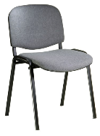 0
 | Ostatní náklady
 |  |  |  |  | 0 | 0 Kč | 0
 |  |  |  |  | 0 | 0 Kč | 0
 | Doprava, montáž
9 | Celkové sestavení, vynošení, kotvení a montáž | Rozmístění, pevná montáž | 1 |  | 0 | 0 Kč | 0
10 | Celková doprava dle koeficientu | Doprava montáže | 1 |  | 0 | 0 Kč | 0
 | Specifické požadavky | Z důvodu zachování jednotného vzhledu půdního prostoru požadujeme dodávku nábytku (židle, stoly, skříně) dle projektové dokumentace
 | CELKEM Kč bez DPH |  |  |  |  |  | 0

 | DPH 21% |  |  |  |  |  | 0

 | CELKEM Kč včetně DPH |  |  |  |  |  | 0

N4.09 Jazyková učebna
 | N4.09 Učebna jazyková

Číslo položky | Položka | Specifikace | ks | JC v Kč bez DPH | JC v Kč s DPH | Celkem Kč bez DPH | Celkem Kč s DPH | Ilustrační obrázek | Nabízené plnění - popis
 | Učitelské pracoviště
1 | Katedra | 760 x 1250 x 750 mm (V x Š x H) - tolerance ±5% Katedra je vyrobena stejně jako počítačové stoly z laminodesky tloušťky 18 mm v dekoru buk. Na hrany stolu je strojně nalepena ABS tloušťky 2 mm v dekoru buk. Podnož počítačového stolu je svařena z uzavřených profilů, jekl 30 x 30 mm v barvách RAL 7035, všechny nohy mají rektifikační šrouby k ustavení stolu do stabilní polohy. Součástí katedry jsou záda z laminodesky tl. 18 mm v šířce 50 cm v dekoru buk. Deska katedry je opatřena vzadu výklopnými zásuvkami pro 240 V a internetovou sít. Půdorysný rozměr katedry je 1250 x 75 cm (šířka x hloubka), výška 76 cm. Katedra je na pravé straně opatřena třemi uzamykatelnými zásuvkami nad sebou v plné hloubce stolu a šířce 40 cm z laminodesky tloušťky 18 v dekoru buk. | 1 |  | 0 | 0 Kč | 0 | 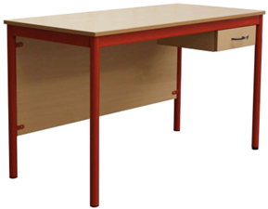
2 | Učitelská židle otočná na plynovém pístu - poločalouněná skořepina | Kancelářská celočalouněná židle na paprskovému kříži se zvedacím mechanismem pomocí plynového pístu. Pojezd na kolečkách, dvě područky. Barevné provedení látka viz židle na nákresu. | 1 |  | 0 | 0 Kč | 0
 | Žákovské pracoviště
3 | Stůl žákovský | 760 x 1200 x 500 mm (V x Š x H) - tolerance ±5% Stůl s kovovou podnoží v barvě RAL 7035 (komaxit) z jeklového profilu 50 x 20mm pod deskou a nohy z trubkového profilu průměr 40 mm opatřenými plastovými záslepkami s možností stavění při nerovnosti podlahy. Horní deska 120 x 50 cm z laminodesky v dekoru buk s oblými rohy se strojově lepenými 2 mm ABS hranami. | 8 |  | 0 | 0 Kč | 0 | 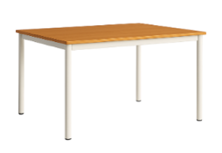
4 | Žákovská židle | Židle pevná z kovové konstrukce z plochooválných a kulatých trubek v barvě RAL 7035. Sedák i opěradlo z lakované překližky. Výška sedu 46 mm (velikost č.6). | 32 |  | 0 | 0 Kč | 0
 | Ostatní náklady
 |  |  |  |  | 0 | 0 Kč | 0
 |  |  |  |  | 0 | 0 Kč | 0
 | Doprava, montáž
5 | Celkové sestavení, vynošení, kotvení a montáž |  | 1 |  | 0 | 0 Kč | 0
6 | Celková doprava dle koeficientu |  | 1 |  | 0 | 0 Kč | 0
 | Specifické požadavky | Z důvodu zachování jednotného vzhledu učebny a celkového vzhledu vybavení školy požadujeme dodávku nábytku (židle, stoly, skříně) dle projektové dokumentace
 | CELKEM Kč bez DPH |  |  |  |  |  | 0

 | DPH 21% |  |  |  |  |  | 0

 | CELKEM Kč včetně DPH |  |  |  |  |  | 0

N4.10 Učebna PC
 | N4.10 Učebna PC

Číslo položky | Položka | Specifikace | ks | JC v Kč bez DPH | JC v Kč s DPH | Celkem v Kč bez DPH | Celkem v Kč s DPH | Ilustrační obrázek | Nabízené plnění - popis
 | Učitelské pracoviště
1 | Katedra | 760 x 1250 x 750 mm (V x Š x H) - tolerance ±5% Katedra je vyrobena stejně jako počítačové stoly z laminodesky tloušťky 18 mm v šedé barvě RAL 112. Na hrany stolu je strojně nalepena ABS tloušťky 2 mm ve stejné barvě . Podnož počítačového stolu je svařena z uzavřených profilů, jekl 30 x 30 mm v barvě RAL 7035, všechny nohy mají rektifikační šrouby k ustavení stolu do stabilní polohy. Součástí katedry jsou záda z laminodesky tl. 18 mm v šířce 50 cm v barvě RAL 112. Deska katedry je opatřena vzadu výklopnými zásuvkami 2x zásuvka (francouzský typ) 110-240V 50/60Hz 10A, 2x port Ethernet (RJ-45) cat6E. Půdorysný rozměr počítačového stolu je 1250 x 75 cm (šířka x hloubka), výška 76 cm. Katedra je na pravé straně opatřena třemi uzamykatelnými zásuvkami nad sebou v plné hloubce stolu a šířce 40 cm z laminodesky tloušťky 18 v šedé barvě RAL 112. | 1 |  | 0 | 0 Kč | 0
2 | Učitelská židle otočná na plynovém pístu - čalouněná | Kancelářská celočalouněná židle na paprskovému kříži se zvedacím mechanismem pomocí plynového pístu. Pojezd na kolečkách, dvě područky. Barevné provedení látka viz na nákresu. | 1 |  | 0 | 0 Kč | 0
 | Žákovské pracoviště
3 | Počítačový stůl pro dva žáky | 760 x 1700 x 800 mm (V x Š x H) - tolerance ±5% Počítačový z laminodesky tloušťky 18 mm v šedé barvě RAL 112. Na hrany stolu je strojně nalepena ABS tloušťky 2 mm ve stejné barvě . Podnož počítačového stolu je svařena z uzavřených profilů, jekl 30 x 30 mm v barvě RAL 7035, pod stolovou deskou jsou kovové výztuhy, všechny nohy (6 ks) mají rektifikační šrouby k ustavení stolu do stabilní polohy. Součástí počítačového stolu jsou záda z laminodesky tl. 18 mm v šířce 50 cm v barvě RAL 112. Součástí pracovní desky jsou dva výkyvné vestavěné zásuvkové boxy s krytem, každý z nich obsahuje 2x zásuvku (francouzský typ) 110-240V 50/60Hz 10A, 2x port Ethernet (RJ-45) cat6E. Půdorysný rozměr počítačového stolu je 170 x 80 cm (šířka x hloubka), výška 76 cm. Počítačový stůl je určen pro práci s notebookem. | 12 |  | 0 | 0 Kč | 0 | 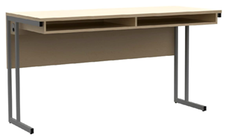
4 | Počítačový stůl pro jednoho žáka | 760 x 900 x 800 mm (V x Š x H) - tolerance ±5% Počítačový stůl z laminodesky tloušťky 18 mm v šedé barvě RAL 112. Na hrany stolu je strojně nalepena ABS tloušťky 2 mm ve stejné barvě. Podnož počítačového stolu je svařena z uzavřených profilů, jekl 30 x 30 mm v barvě RAL 7035, všechny nohy mají rektifikační šrouby k ustavení stolu do stabilní polohy. Součástí počítačového stolu jsou záda z laminodesky tl. 18 mm v šířce 50 cm v barvě RAL 112. Deska počítačového stolu je opatřena vzadu výklopnými zásuvkami pro 240 V a internetovou sít. Půdorysný rozměr počítačového stolu je 900 x 80 cm (šířka x hloubka), výška 76 cm. Počítačový stůl je určen pro práci s notebookem. | 6 |  | 0 | 0 Kč | 0 | 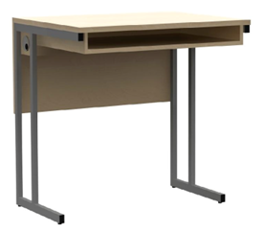
5 | Židle otočná na plynovém pístu - čalouněná | Kancelářská celočalouněná židle na paprskovému kříži se zvedacím mechanismem pomocí plynového pístu. Pojezd na kolečkách, bez područek. Barevné provedení látka viz židle na nákresu. | 32 |  | 0 | 0 Kč | 0

 | Ostatní náklady
 |  |  |  |  | 0 | 0 Kč | 0
 |  |  |  |  | 0 | 0 Kč | 0
 | Doprava, montáž
6 | Celkové sestavení, vynošení, kotvení a montáž | Rozmístění, pevná montáž | 1 |  | 0 | 0 Kč | 0
7 | Celková doprava dle koeficientu | Doprava montáže | 1 |  | 0 | 0 Kč | 0
 | Specifické požadavky | Z důvodu zachování jednotného vzhledu učebny a celkového vzhledu vybavení školy požadujeme dodávku nábytku (židle, stoly, skříně) dle projektové dokumentace
 | CELKEM Kč bez DPH |  |  |  |  |  | 0

 | DPH 21% |  |  |  |  |  | 0

 | CELKEM Kč včetně DPH |  |  |  |  |  | 0

N4.11 Místnost 3D
 | N4.11 Místnost 3D tisku

Číslo položky | Položka | Specifikace | ks | JC v Kč bez DPH | JC v Kč s DPH | Celkem v Kč bez DPH | Celkem v Kč s DPH | Ilustrativní obrázek | Nabízené plnění - popis
1 | Pracovní stůl 1 | 760 x 1000 x 600 mm (V x Š x H) - tolerance ±5% Konstrukce: pracovní deska 28 mm (kuchyňská deska) v šedé barvě, rámová konstrukce z profilu 30 x 30mm s nohami z profilu 50 x 50 mm s retifikačními šrouby k ustavení při nerovnosti podlahy v barvě RAL 7035. | 1 |  | 0 | 0 Kč | 0 | 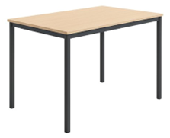
2 | Pracovní stůl 2 | 760 x 1350 x 750 mm (V x Š x H) - tolerance ±5% Konstrukce: pracovní deska 28 mm (kuchyňská deska) v šedé barvě, rámová konstrukce z profilu 30 x 30mm s nohami z profilu 50 x 50 mm s retifikačními šrouby k ustavení při nerovnosti podlahy v barvě RAL 7035. | 1 |  | 0 | 0 Kč | 0
3 | Skříň | Skříň z laminodesky tloušťky 18 mm, sololaku tloušťky 3,2 mm barvy a dvířek v barvě šedé. Spodní část skříňky je osazena dvířky s kovovými úchytky obloukového tvaru v barevném provedení chromové. Dvířka skříně jsou předsazená před korpus, tzv. naložená dvířka. Panty pro skříň jsou používány NK, otevírané na 90° s možností seřízení dvířek všemi směry a dotahem ke korpusu. Vrchní část skříňky je osazena skleněnými dvířky s kovovými úchytky stejného provedení jako u spodní části skříňky. Prosklené skříňky osadit sklem kaleným. Skříň má 5 poliček na podpěrkách s výškovou aretací a sokl výšky 60 mm. Na dvířkách i korpusu je strojně nalepena ABS tloušťky 0,5 mm v barvě laminodesky. Skříň vybavit rektifikačními šrouby (při nerovnosti podlahy) a zámkem FAB. Půdorysný rozměr skříně je 75 x 36 cm (šířka x hloubka), výška 190 cm. | 2 |  | 0 | 0 Kč | 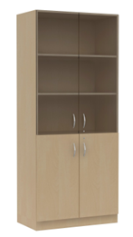 0
4 | Židle | Židle pevná z kovové konstrukce z plochooválných a kulatých trubek v barvě RAL 7035. Sedák i opěradlo z lakované překližky. Výška sedu 46 mm (velikost č.6). | 2 |  | 0 | 0 Kč | 0
 | Ostatní náklady

 | Doprava, montáž
5 | Celkové sestavení, vynošení, kotvení a montáž | Rozmístění, pevná montáž | 1 |  | 0 | 0 Kč | 0
6 | Celková doprava dle koeficientu | Doprava montáže | 1 |  | 0 | 0 Kč | 0
 | Specifické požadavky | Z důvodu zachování jednotného vzhledu učebny a celkového vzhledu vybavení školy požadujeme dodávku nábytku (židle, stoly, skříně) dle projektové dokumentace
 | CELKEM Kč bez DPH |  |  |  |  |  | 0 Kč

 | DPH 21% |  |  |  |  |  | 0

 | CELKEM Kč včetně DPH |  |  |  |  |  | 0

N4.12 Gravírovací místnost
 | N4.12 Gravírovací místnost

Číslo položky | Položka | Specifikace | ks | JC v Kč bez DPH | JC v Kč s DPH | Celkem v Kč bez DPH | Celkem v Kč s DPH | Ilustrativní obrázek | Nabízené plnění - popis
1 | Pracovní stůl 1 | 760 x 1000 x 600 mm (V x Š x H) - tolerance ±5% Stůl z laminodesky tloušťky 18 mm v šedé barvě. Na hrany stolu je strojně nalepena ABS tloušťky 2 mm v šedé barvě. Podnož počítačového stolu je svařena z uzavřených profilů, jekl 30 x 30 mm v barvách RAL 7035, všechny nohy mají rektifikační šrouby k ustavení stolu do stabilní polohy. Součástí stolu jsou záda z laminodesky tl. 18 mm v šedé barvě až k zemi. Půdorysný rozměr stolu je 1000 x 600 cm (šířka x hloubka), výška 76 cm. | 1 |  | 0 | 0 Kč | 0 | 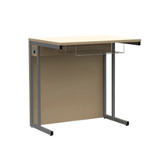
2 | Pracovní stůl 2 | 760 x 1500 x 600 mm (V x Š x H) - tolerance ±5% Stůl z laminodesky tloušťky 18 mm v šedé barvě. Na hrany stolu je strojně nalepena ABS tloušťky 2 mm v šedé barvě. Podnož počítačového stolu je svařena z uzavřených profilů, jekl 30 x 30 mm v barvách RAL 7035, všechny nohy mají rektifikační šrouby k ustavení stolu do stabilní polohy. Součástí stolu jsou záda z laminodesky tl. 18 mm v šedé barvě až k zemi. Půdorysný rozměr stolu je 1000 x 600 cm (šířka x hloubka), výška 76 cm. | 1 |  | 0 | 0 Kč | 0 | 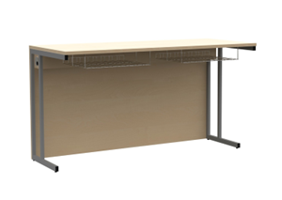
3 | Skříň | 760 x 1150 x 500 mm (V x Š x H) - tolerance ±5% Skříň z laminodesky tloušťky 18 mm, sololaku tloušťky 3,2 mm barvy a dvířek v barvě šedé. Spodní část skříňky je osazena dvířky s kovovými úchytky obloukového tvaru v barevném provedení chromové. Dvířka skříně jsou předsazená před korpus, tzv. naložená dvířka v barvě šedé. Panty pro skříň jsou používány NK, otevírané na 90° s možností seřízení dvířek všemi směry a dotahem ke korpusu. Skříň má 3 poličky na podpěrkách s výškovou aretací a sokl výšky 60 mm. Na dvířkách i korpusu je strojně nalepena ABS tloušťky 0,5 mm v barvě laminodesky. Skříň vybavit rektifikačními šrouby (při nerovnosti podlahy) a zámkem FAB. Půdorysný rozměr skříně je 115 x 50 cm (šířka x hloubka), výška 76 cm. Orientační rozložení polic dle náčrtku. | 1 |  | 0 | 0 Kč | 0 | 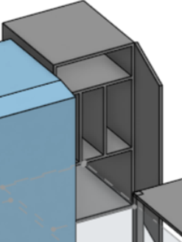 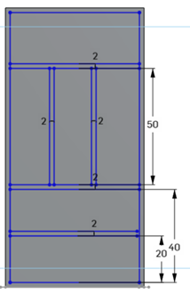
 |  |  |  |  | 0 | 0 Kč | 0
4 | Skříň | 1200 x 600 x 650 mm (V x Š x H) - tolerance ±5% Skříň z laminodesky tloušťky 18 mm, sololaku tloušťky 3,2 mm barvy a dvířek v barvě šedé. Spodní část skříňky je osazena dvířky s kovovými úchytky obloukového tvaru v barevném provedení chromové. Dvířka skříně jsou předsazená před korpus, tzv. naložená dvířka v barvě šedé. Panty pro skříň jsou používány NK, otevírané na 90° s možností seřízení dvířek všemi směry a dotahem ke korpusu. Skříň má 5 poliček na podpěrkách s výškovou aretací a sokl výšky 60 mm. Na dvířkách i korpusu je strojně nalepena ABS tloušťky 0,5 mm v barvě laminodesky. Skříň vybavit rektifikačními šrouby (při nerovnosti podlahy) a zámkem FAB. Půdorysný rozměr skříně je 115 x 50 cm (šířka x hloubka), výška 76 cm. | 1 |  | 0 | 0 Kč | 0 | 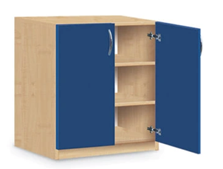
5 | Židle | Židle pevná z kovové konstrukce z plochooválných a kulatých trubek v barvě RAL 7035. Sedák i opěradlo z lakované překližky. Výška sedu 46 mm (velikost č.6). | 2 |  | 0 | 0 Kč | 0 | 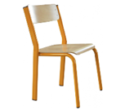
 | Ostatní náklady

 | Doprava, montáž
6 | Celkové sestavení, vynošení, kotvení a montáž | Rozmístění, pevná montáž | 1 |  | 0 | 0 Kč | 0
7 | Celková doprava dle koeficientu | Doprava montáže | 1 |  | 0 | 0 Kč | 0
 | Specifické požadavky | Z důvodu zachování jednotného vzhledu učebny a celkového vzhledu vybavení školy požadujeme dodávku nábytku (židle, stoly, skříně) dle projektové dokumentace
 | CELKEM Kč bez DPH |  |  |  |  |  | 0 Kč

 | DPH 21% |  |  |  |  |  | 0

 | CELKEM Kč včetně DPH |  |  |  |  |  | 0

N4.13A Přednáškový sál
 | N4.13/A Přednáškový sál

Číslo položky | Položka | Specifikace | ks | JC v Kč bez DPH | JC v Kč s DPH | Celkem Kč bez DPH | Celkem Kč s DPH | Ilustrativní obrázek | Nabízené plnění - popis
1 | Židle stohovatelná konferenční | Kostra konferenční židle je vyrobena z černého kovu, židle se skládá z čalouněného sedáku a čalouněného opěráku. Potahová látka (čalounění) tmavě šedá. Celková šířka židle je 64 cm (vnější rozteč nohou je 55 cm) a celková výška 85 cm. Čalouněný sedák má rozměry (hloubka x šířka) 47,5 cm x 53 x cm a je ve výšce 47 cm. Samotný čalouněný opěrák je vysoký 34 cm. Nosnost konferenční židle je min. 120 kg a váží max. 6,5 kg. | 85 |  | 0 | 0 Kč | 0 | 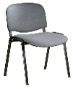
2 | Žákovská lavice | Stůl s lamino deskou o tloušťce 18 mm v šedé barvě, opatřenou strojně lepenou ABS hranou 2 mm ve stejné barvě, se sklopným mechanismem, čímž je možné stoly stohovat. Robustní kovová konstrukce v barvě šedé RAL 7035 na čtyřech kolečkách s brzdou pro manipulaci Rozměr stolu 130 x 50 cm, výška celková je 76 cm, tolerance ±5% | 17 |  | 0 | 0 Kč | 0 | 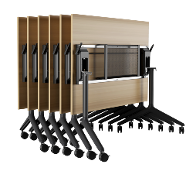
 |  |  |  |  | 0 | 0 Kč | 0
 | Ostatní náklady
 |  |  |  |  | 0 | 0 Kč | 0
 |  |  |  |  | 0 | 0 Kč | 0
 | Doprava, montáž
3 | Celkové sestavení, vynošení, kotvení a montáž |  | 1 |  | 0 | 0 Kč | 0
4 | Celková doprava dle koeficientu |  | 1 |  | 0 | 0 Kč | 0
 | Specifické požadavky | Z důvodu zachování jednotného vzhledu učebny a celkového vzhledu vybavení školy požadujeme dodávku nábytku (židle, stoly, skříně) dle projektové dokumentace
 | CELKEM Kč bez DPH |  |  |  |  |  | 0

 | DPH 21% |  |  |  |  |  | 0

 | CELKEM Kč včetně DPH |  |  |  |  |  | 0

